상품제안서
페이퍼랩 리갈패드A5 | 상품코드: F26330

 |  |  |  |  |  |  | 02-412-0044 | www.easy1.co.kr
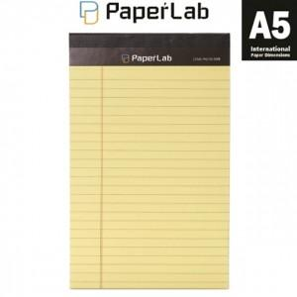

【상세/제작정보】 | 인쇄: 스티커+개별opp 작업포함

【인쇄/포장옵션】 | / OPP(비닐)

【공급단가】 | 수량 | 500~ | 1,000~ | 3,000~ | 5,000~ | 10,000~
*VAT별도 | 단가 | 930원 | 920원 | 900원 | 860원 | 820원

【상품 URL】 | https://easy1.co.kr:443/src/goods_detail.php?gdno=26330

